Dados fixos
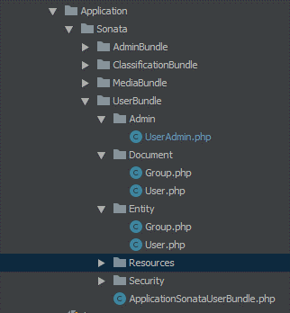
manutencao@flavis.com.br |  | sti@sistemafieg.org.br
manutencao.go@flavis.com.b |  | sti@sistemafieg.org.br
agendamento@flavis.com.br |  | email_agendamento em perfil
flavis.com.br |  | https://prod.flavis.com.br
http://prodflavis.logics.com.br |  | https://prod.flavis.com.br
https://logics.com.br

https://prod.flavis.com.br/login
https://prod.flavis.com.br/dashboard
https://prod.flavis.com.br/app/funcao/list |  | Lista
https://prod.flavis.com.br/app/funcao/1/edit |  | Edita
https://prod.flavis.com.br/app/funcao/1/show |  | Exibi
https://prod.flavis.com.br/app/funcao/create |  | Novo
https://prod.flavis.com.br/app/funcao/list?filter%5Bid%5D%5Btype%5D=&filter%5Bid%5D%5Bvalue%5D=&filter%5Bnome%5D%5Btype%5D=&filter%5Bnome%5D%5Bvalue%5D=Diretor&filter%5Bdescricao%5D%5Btype%5D=&filter%5Bdescricao%5D%5Bvalue%5D=&filter%5BcreatedAt%5D%5Btype%5D=&filter%5BcreatedAt%5D%5Bvalue%5D=&filter%5BupdatedAt%5D%5Btype%5D=&filter%5BupdatedAt%5D%5Bvalue%5D=&filter%5BdeletedAt%5D%5Btype%5D=&filter%5BdeletedAt%5D%5Bvalue%5D=&filter%5B_page%5D=1&filter%5B_sort_by%5D=id&filter%5B_sort_order%5D=ASC&filter%5B_per_page%5D=32 |  | Filtro
https://prod.flavis.com.br/app/funcao/list?filters=reset |  | Filtro

http://localhost:8080/flavis/projeto-php/web/app.php/register/
http://localhost:8080/flavis/projeto-php/web/app.php/profile/ |  | Da erro

multitenant | $request = Request::create( url: '/en/login');

database_driver' =>
database_host' => 'localhost', | pdo_pgsql
database_port' => 5432, | 5432
database_name' => 'flavis_prod', | flavis_prod
database_user' => 'flavis_usr', | flavis_usr
database_password' => 'Tp83$mh4', | Tp83$mh4
mailer_transport' => 'smtp', | smtp
mailer_host' => 'smtp.zoho.com', | smtp.zoho.com
port: 587 | 587
mailer_user' => 'agendamento@flavis.com.br', | agendamento@flavis.com.br
mailer_password' => 'agflavis2017', | agflavis2017

C:\Apache2.4\htdocs\flavis\projeto-php\src\AppBundle\Resources\public\img |  |  | logo
C:\Apache2.4\htdocs\flavis\projeto-php\web\bundles\app\img |  |  | logo

Cliente
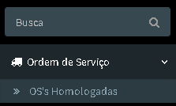

Técnico
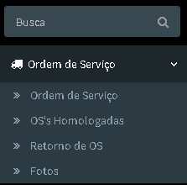

Gerente Operacional


